2023_03_data
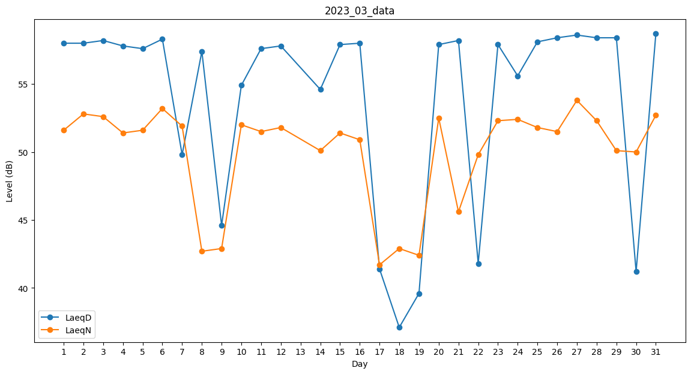
Day | LaeqD | LaeqN
1 | 58 | 51.6
2 | 58 | 52.8
3 | 58.2 | 52.6
4 | 57.8 | 51.4
5 | 57.6 | 51.6
6 | 58.3 | 53.2
7 | 49.8 | 51.9
8 | 57.4 | 42.7
9 | 44.6 | 42.9
10 | 54.9 | 52
11 | 57.6 | 51.5
12 | 57.8 | 51.8
13 | 54.6 | 0
14 | 54.6 | 50.1
15 | 57.9 | 51.4
16 | 58 | 50.9
17 | 41.4 | 41.7
18 | 37.1 | 42.9
19 | 39.6 | 42.4
20 | 57.9 | 52.5
21 | 58.2 | 45.6
22 | 41.8 | 49.8
23 | 57.9 | 52.3
24 | 55.6 | 52.4
25 | 58.1 | 51.8
26 | 58.4 | 51.5
27 | 58.6 | 53.8
28 | 58.4 | 52.3
29 | 58.4 | 50.1
30 | 41.2 | 50
31 | 58.7 | 52.7

